Gastos fijos 2018
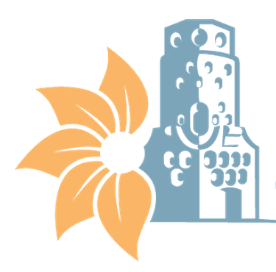

MUNICIPALIDAD DE HEREDIA
GASTOS FIJOS
CON CORTE A AL 31 DE DICIEMBRE 2020

Gastos Fijos Mensuales*
Edificios | Servicio de agua y alcantarillado | Servicio de Electricidad | Servicio de Telecomunicaciones | Total
Edificios administrativos municipales | ₡10,253,633 | ₡32,053,802 | ₡59,440,327 | ₡101,747,762
Centro Cívico por la Paz | ₡4,257,475 | ₡4,113,540 | ₡0 | ₡8,371,015
Plantel Municipal | ₡301,142 | ₡5,271,691 | ₡0 | ₡5,572,833
Cementerios municipales | ₡6,979,203 | ₡3,102,907 | ₡47,579 | ₡10,129,689
Parques y obras de ornato | ₡26,004,800 | ₡3,770,381 | ₡0 | ₡29,775,181
Mercado Municipal y Campo Ferial | ₡6,088,131 | ₡30,405,638 | ₡0 | ₡36,493,769
Seguridad Ciudadana |  |  | ₡224,083,542 | ₡224,083,542
Complejos Turísticos | ₡422,158 | ₡417,505 | ₡113,791 | ₡953,454
*Entiendase gastos fijos como los servicios básicos municipales,no se incorpora el pago de servicios mensuales subcontratados del programa de servicios.

